关系图
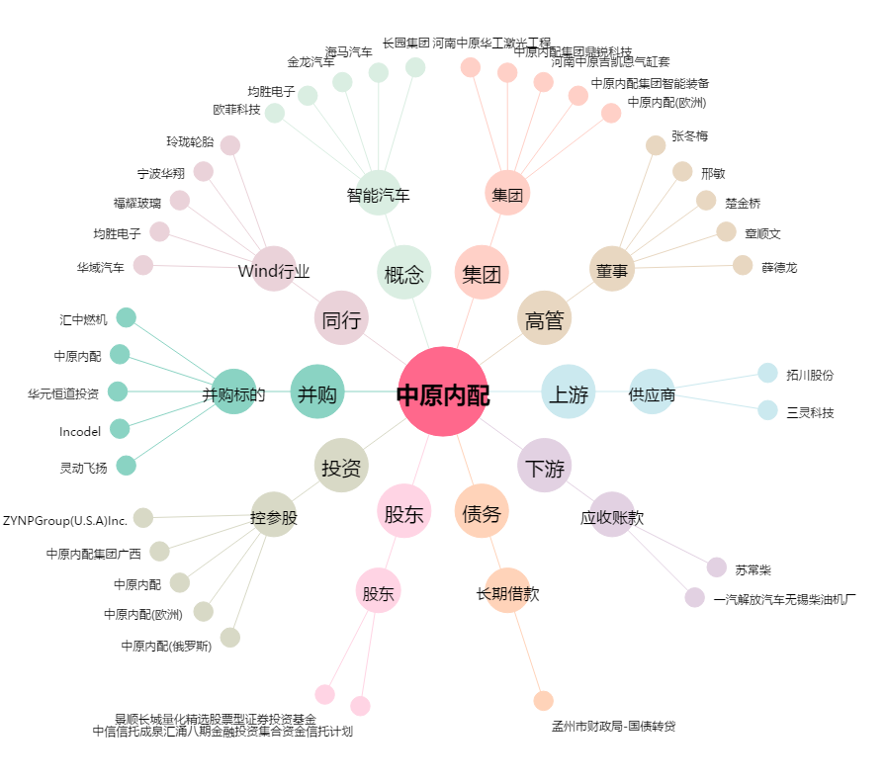
中原内配[002448.SZ] - 关系概览图

